TC_Register
Project Name | Hệ thống quiz động ứng dụng AI và Gamification cho học tập tương tác
Module Code | Đăng ký
 | Hoàn thành | Lỗi | Chưa kiểm tra | Bị chăn | Tổng số trường hợp thử nghiệm
Round 1 | 27 | 2 | 0 | 0 | 27
Round 2 | 27 | 0 | 0 | 0 | 27
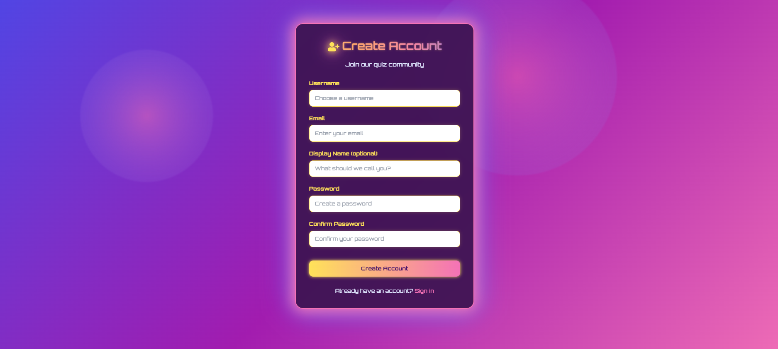
Test Case ID | Mô tả | Hành động | Điều kiện tiên quyết | Kết quả mong đợi | Kết quả thực tế | Kết quả |  |  | Kết quả |  |  | Chú thích
 |  |  |  |  |  | Vòng 1 |  |  | Vòng 2
 |  |  |  |  |  | Trạng thái | Ngày kiểm tra | Người kiểm tra | Trạng thái | Ngày kiểm tra | Người kiểm tra
GUI_SHOW Chức năng Đăng ký
GUI_DK01 | Hiển thị tiêu đề "Create Account" | Người dùng truy cập trang Đăng nhập | Website hoạt động | Tiêu đề chính "Create Account" hiển thị, màu: vàng nhạt/cam. "Join our quiz community" hiển thị bên dưới, màu: trắng nhạt/xám nhạt, chữ rõ ràng. | Tiêu đề chính "Create Account" hiển thị, màu: vàng nhạt/cam. "Join our quiz community" hiển thị bên dưới, màu: trắng nhạt/xám nhạt, chữ rõ ràng. | Passed | 17/04/2025 | Quân | Passed | 22/04/2025 | Quân
GUI_DK02 | Hiển thị Logo | Người dùng truy cập trang Đăng nhập | Website hoạt động | Logo hiển thị phía trên tiêu đề "Create Account", màu: vàng nhạt/cam | Logo hiển thị phía trên tiêu đề "Create Account", màu: vàng nhạt/cam | Passed | 17/04/2025 | Quân | Passed | 22/04/2025 | Quân
GUI_DK03 | Hiển thị trường "Username" | Người dùng truy cập trang Đăng nhập | Website hoạt động | Hiển thị "Username" ở trên, màu nhãn: trắng nhạt. Có nền trắng, viền trắng. Status: enable. | Hiển thị "Username" ở trên, màu nhãn: trắng nhạt. Có nền trắng, viền trắng. Status: enable. | Passed | 17/04/2025 | Quân | Passed | 22/04/2025 | Quân
GUI_DK04 | Hiển thị placeholder trong ô "Username" | Người dùng truy cập trang Đăng nhập | Website hoạt động | Placeholder "Choose a username..." hiển thị bên trong ô "Username" khi ô trống, màu xám nhạt. | Placeholder "Choose a username..." hiển thị bên trong ô "Username" khi ô trống, màu xám nhạt. | Passed | 17/04/2025 | Quân | Passed | 22/04/2025 | Quân
GUI_DK05 | Hiển thị trường "Email" | Người dùng truy cập trang Đăng nhập | Website hoạt động | Hiển thị "Email" ở trên, màu nhãn: trắng nhạt. Có nền trắng, viền trắng. Status: enable. | Hiển thị "Email" ở trên, màu nhãn: trắng nhạt. Có nền trắng, viền trắng. Status: enable. | Passed | 17/04/2025 | Quân | Passed | 22/04/2025 | Quân
GUI_DK06 | Hiển thị placeholder trong ô "Email" | Người dùng truy cập trang Đăng nhập | Website hoạt động | Placeholder "Enter your email" hiển thị bên trong ô "Email" khi ô trống, màu xám nhạt. | Placeholder "Enter your email" hiển thị bên trong ô "Email" khi ô trống, màu xám nhạt. | Passed | 17/04/2025 | Quân | Passed | 22/04/2025 | Quân
GUI_DK07 | Hiển thị trường "Display Name (optional)" | Người dùng truy cập trang Đăng nhập | Website hoạt động | Hiển thị với nhãn "Display Name (optional)" , màu nhãn: trắng nhạt. Có nền trắng, viền trắng. Status: enable. | Hiển thị với nhãn "Display Name (optional)" , màu nhãn: trắng nhạt. Có nền trắng, viền trắng. Status: enable. | Passed | 17/04/2025 | Quân | Passed | 22/04/2025 | Quân
GUI_DK08 | Hiển thị placeholder trong ô "Display Name" | Người dùng truy cập trang Đăng nhập | Website hoạt động | Placeholder "What should we call you?" hiển thị bên trong ô "Display Name (optional)" khi ô trống, màu xám nhạt. | Placeholder "What should we call you?" hiển thị bên trong ô "Display Name (optional)" khi ô trống, màu xám nhạt. | Passed | 17/04/2025 | Quân | Passed | 22/04/2025 | Quân
GUI_DK09 | Hiển thị trường "Password" | Người dùng truy cập trang Đăng nhập | Website hoạt động | Hiển thị với nhãn "Password" ở trên, màu nhãn: trắng nhạt. Có nền trắng, viền trắng. Status: enable. | Hiển thị với nhãn "Password" ở trên, màu nhãn: trắng nhạt. Có nền trắng, viền trắng. Status: enable. | Passed | 17/04/2025 | Quân | Passed | 22/04/2025 | Quân
GUI_DK10 | Hiển thị placeholder trong ô "Password" | Người dùng truy cập trang Đăng nhập | Website hoạt động | Placeholder "Create a password" hiển thị bên trong ô "Password" khi ô trống, màu xám nhạt. | Placeholder "Create a password" hiển thị bên trong ô "Password" khi ô trống, màu xám nhạt. | Passed | 17/04/2025 | Quân | Passed | 22/04/2025 | Quân
GUI_DK11 | Hiển thị trường "Confirm Password" | Người dùng nhấp vào ô Email/Password | Website hoạt động | Hiển thị với nhãn "Confirm Password" , màu nhãn: trắng nhạt. Có nền trắng, viền trắng. Status: enable. | Hiển thị với nhãn "Confirm Password" , màu nhãn: trắng nhạt. Có nền trắng, viền trắng. Status: enable. | Passed | 17/04/2025 | Quân | Passed | 22/04/2025 | Quân
GUI_DK12 | Hiển thị placeholder trong ô "Confirm Password" | Người dùng truy cập trang Đăng nhập | Website hoạt động | Placeholder "Confirm your password" hiển thị bên trong ô "Confirm Password" khi ô trống, màu xám nhạt. | Placeholder "Confirm your password" hiển thị bên trong ô "Confirm Password" khi ô trống, màu xám nhạt. | Passed | 17/04/2025 | Quân | Passed | 22/04/2025 | Quân
GUI_DK13 | Hiển thị nút "Create Account" | Người dùng truy cập trang Đăng nhập | Website hoạt động | Nút "Create Account" hiển thị, nền màu gradient vàng-hồng/tím, Status: enable. | Nút "Create Account" hiển thị, nền màu gradient vàng-hồng/tím, Status: enable. | Passed | 17/04/2025 | Quân | Passed | 22/04/2025 | Quân
GUI_DK14 | Hiển thị link "Sign in" | Admin disable chức năng login | Website hoạt động | Dòng chữ "Already have an account? Sign in" hiển thị. Link "Sign in" có màu vàng nhạt/cam, phần chữ còn lại "Already have an account?" màu trắng nhạt/xám nhạt. Status: enable. | Dòng chữ "Already have an account? Sign in" hiển thị. Link "Sign in" có màu vàng nhạt/cam, phần chữ còn lại "Already have an account?" màu trắng nhạt/xám nhạt. Status: enable. | Passed | 17/04/2025 | Quân | Passed | 22/04/2025 | Quân
GUI_DK15 | Hiển thị phân cách giữa các thành phần | Người dùng truy cập từ thiết bị nhỏ | Website hoạt động | Các thành phần được bố trí có khoảng trống trực quan, hợp lý, không chồng chéo. | Các thành phần được bố trí có khoảng trống trực quan, hợp lý, không chồng chéo. | Passed | 17/04/2025 | Quân | Passed | 22/04/2025 | Quân
FUNCTION_SHOW Chức năng Đăng ký
FUNC_DK016 | Nhập đầy đủ thông tin hợp lệ, bấm "Create Account" | Tất cả trường hợp lệ | Tài khoản được tạo, chuyển đến trang chính hoặc đăng nhập | Hiển thị thông báo đăng ký thành công hoặc điều hướng phù hợp | Hiển thị thông báo đăng ký thành công hoặc điều hướng phù hợp | Passed | 17/04/2025 | Quân | Passed | 22/04/2025 | Quân
FUNC_DK017 | Để trống tất cả các trường | Không nhập bất kỳ trường nào | Các trường bị bỏ trống | Hiển thị thông báo “Vui lòng nhập thông tin” từng trường | Hiển thị thông báo “Vui lòng nhập thông tin” từng trường | Passed | 17/04/2025 | Quân | Passed | 22/04/2025 | Quân
FUNC_DK018 | Nhập email không hợp lệ | Email không đúng định dạng | Email không hợp lệ | Hiển thị thông báo “Email không hợp lệ” | Hiển thị thông báo “Email không hợp lệ” | Passed | 17/04/2025 | Quân | Passed | 22/04/2025 | Quân
FUNC_DK019 | Nhập mật khẩu < 6 ký tự | Mật khẩu quá ngắn | Mật khẩu không đủ độ dài yêu cầu | Hiển thị thông báo “Mật khẩu phải có ít nhất 6 ký tự” | Không hiển thị thông báo | Failed | 17/04/2025 | Quân | Passed | 22/04/2025 | Quân
FUNC_DK020 | Nhập mật khẩu và xác nhận mật khẩu không khớp | Mật khẩu và xác nhận khác nhau | Xác thực mật khẩu không thành công | Hiển thị thông báo “Mật khẩu xác nhận không khớp” | Hiển thị thông báo “Mật khẩu xác nhận không khớp” | Passed | 17/04/2025 | Quân | Passed | 22/04/2025 | Quân
FUNC_DK021 | Nhập username đã tồn tại | Username đã tồn tại trong hệ thống | Không thể tạo tài khoản | Hiển thị thông báo “Username đã tồn tại” | Hiển thị thông báo “Username đã tồn tại” | Passed | 17/04/2025 | Quân | Passed | 22/04/2025 | Quân
FUNC_DK022 | Nhập email đã được đăng ký | Email đã tồn tại trong hệ thống | Không thể tạo tài khoản | Hiển thị thông báo “Email đã được sử dụng” | Hiển thị thông báo “Email đã được sử dụng” | Passed | 17/04/2025 | Quân | Passed | 22/04/2025 | Quân
FUNC_DK023 | Để trống trường "Display Name" | Không nhập tên hiển thị | Không ảnh hưởng (trường tùy chọn) | Cho phép đăng ký bình thường | Cho phép đăng ký bình thường | Passed | 17/04/2025 | Quân | Passed | 22/04/2025 | Quân
FUNC_DK024 | Click link "Sign in" | Click “Sign in” tại cuối form | Chuyển đến trang đăng nhập | Giao diện chuyển sang form đăng nhập | Giao diện chuyển sang form đăng nhập | Passed | 17/04/2025 | Quân | Passed | 22/04/2025 | Quân
FUNC_DK025 | Chỉ nhập username, các trường khác bỏ trống | Nhập username, bỏ trống email, mật khẩu,... | Báo lỗi các trường bắt buộc | Hiển thị thông báo lỗi tương ứng | Hiển thị thông báo lỗi tương ứng | Passed | 17/04/2025 | Quân | Passed | 22/04/2025 | Quân
FUNC_DK026 | Nhập đúng các trường, nhưng mạng bị lỗi | Thông tin hợp lệ, kết nối mạng bị lỗi | Không gửi được request đến server | Hiển thị thông báo lỗi kết nối hoặc thử lại | Không hiển thị thông báo | Failed | 17/04/2025 | Quân | Passed | 22/04/2025 | Quân
FUNC_DK027 | Nhập email có khoảng trắng | Email chứa ký tự trắng đầu/cuối | Email không hợp lệ | Hiển thị thông báo “Email không hợp lệ” | Hiển thị thông báo “Email không hợp lệ” | Passed | 17/04/2025 | Quân | Passed | 22/04/2025 | Quân

TC_Login
Project Name | Hệ thống quiz động ứng dụng AI và Gamification cho học tập tương tác
Module Code | Đăng nhập
 | Hoàn thành | Lỗi | Chưa kiểm tra | Bị chăn | Tổng số trường hợp thử nghiệm
Round 1 | 32 | 1 | 0 | 0 | 32
Round 2 | 32 | 0 | 0 | 0 | 32
 | 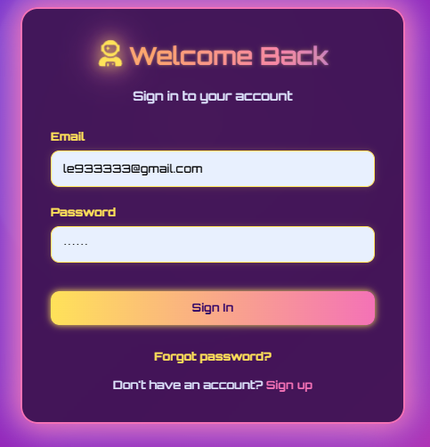
Test Case ID | Mô tả | Hành động | Điều kiện tiên quyết | Kết quả mong đợi | Kết quả thực tế | Kết quả |  |  | Kết quả |  |  | Chú thích
 |  |  |  |  |  | Vòng 1 |  |  | Vòng 2
 |  |  |  |  |  | Trạng thái | Ngày kiểm tra | Người kiểm tra | Trạng thái | Ngày kiểm tra | Người kiểm tra
GUI_SHOW Chức năng Đăng nhập
GUI_DN01 | Hiển thị tiêu đề "Login" | Người dùng truy cập trang Đăng ký | Website hoạt động | Tiêu đề chính "Create Account" hiển thị, màu: vàng nhạt/cam. "Join our quiz community" hiển thị bên dưới, màu: trắng nhạt/xám nhạt, chữ rõ ràng. | Tiêu đề chính "Create Account" hiển thị, màu: vàng nhạt/cam. "Join our quiz community" hiển thị bên dưới, màu: trắng nhạt/xám nhạt, chữ rõ ràng. | Passed | 17/04/2025 | Quang | Passed | 22/04/2025 | Quân
GUI_DN02 | Hiển thị trường "Email" | Người dùng truy cập trang Đăng ký | Website hoạt động | Logo hiển thị phía trên tiêu đề "Create Account", màu: vàng nhạt/cam | Logo hiển thị phía trên tiêu đề "Create Account", màu: vàng nhạt/cam | Passed | 17/04/2025 | Quang | Passed | 22/04/2025 | Quân
GUI_DN03 | Hiển thị trường "Username" | Người dùng truy cập trang Đăng ký | Website hoạt động | Hiển thị "Username" ở trên, màu nhãn: trắng nhạt. Ô nhập liệu có nền trắng, viền trắng. Status: enable. | Trường nhập liệu hiển thị "Password" ở trên, màu nhãn: trắng nhạt. Status: enable. | Passed | 17/04/2025 | Quang | Passed | 22/04/2025 | Quân
GUI_DN04 | Hiển thị Logo ở góc trên bên trái | Người dùng truy cập trang Đăng ký | Website hoạt động | Logo (biểu tượng robot) hiển thị phía trên tiêu đề "Welcome Back", màu: vàng nhạt/cam (glow effect). | Logo (biểu tượng robot) hiển thị phía trên tiêu đề "Welcome Back", màu: vàng nhạt/cam (glow effect). | Passed | 17/04/2025 | Quang | Passed | 22/04/2025 | Quân
GUI_DN05 | Hiển thị nút "Login" | Người dùng truy cập trang Đăng ký | Website hoạt động | Nền màu gradient vàng-cam, chữ "Sign In" màu trắng/kem. Status: enable. | Nền màu gradient vàng-cam, chữ "Sign In" màu trắng/kem. Status: enable. | Passed | 17/04/2025 | Quang | Passed | 22/04/2025 | Quân
GUI_DN06 | Hiển thị link "Forgot Password?" | Người dùng truy cập trang Đăng ký | Website hoạt động | Link "Forgot password?" hiển thị bên dưới nút "Sign In", màu chữ: vàng nhạt/cam. Status: enable. | Link "Forgot password?" hiển thị bên dưới nút "Sign In", màu chữ: vàng nhạt/cam. Status: enable. | Passed | 17/04/2025 | Quang | Passed | 22/04/2025 | Quân
GUI_DN07 | Hiển thị link "Register here" | Người dùng truy cập trang Đăng ký | Website hoạt động | Link "Sign up" có màu vàng nhạt/cam. Status: enable. | Link "Sign up" có màu vàng nhạt/cam. Status: enable. | Passed | 17/04/2025 | Quang | Passed | 22/04/2025 | Quân
GUI_DN08 | Hiển thị placeholder trong ô "Email" | Người dùng truy cập trang Đăng ký | Website hoạt động | Placeholder hiển thị "Enter your email" hiển thị, font chữ nhỏ, màu xám nhạt. | Placeholder hiển thị "Enter your email" hiển thị, font chữ nhỏ, màu xám nhạt. | Passed | 17/04/2025 | Quang | Passed | 22/04/2025 | Quân
GUI_DN09 | Hiển thị placeholder trong ô "Password" | Người dùng truy cập trang Đăng ký | Website hoạt động | Placeholder hiển thị “Enter your password”, font nhỏ, màu xám nhạt | Placeholder hiển thị “Enter your password”, font nhỏ, màu xám nhạt | Passed | 17/04/2025 | Quang | Passed | 22/04/2025 | Quân
GUI_DN10 | Hiển thị viền (border) của ô nhập liệu | Người dùng truy cập trang Đăng ký | Website hoạt động | Viền ô nhập liệu thay đổi màu độ dày để báo hiệu trạng thái focus. | Viền ô nhập liệu thay đổi màu độ dày để báo hiệu trạng thái focus. | Passed | 17/04/2025 | Quang | Passed | 22/04/2025 | Quân
GUI_DN11 | Hiển thị khi focus vào ô nhập | Người dùng truy cập trang Đăng ký | Website hoạt động | Viền ô chuyển màu xanh (focus), con trỏ nhấp nháy hiển thị trong ô | Viền ô chuyển màu xanh (focus), con trỏ nhấp nháy hiển thị trong ô | Passed | 17/04/2025 | Quang | Passed | 22/04/2025 | Quân
GUI_DN12 | Hiển thị phân cách giữa các thành phần | Người dùng truy cập trang Đăng ký | Website hoạt động | Các thành phần được bố trí có khoảng trống trực quan, hợp lý, không chồng chéo. | Các thành phần được bố trí có khoảng trống trực quan, hợp lý, không chồng chéo. | Passed | 17/04/2025 | Quang | Passed | 22/04/2025 | Quân
GUI_DN13 | Hiển thị form login ở giữa trang | Người dùng truy cập trang Đăng ký | Website hoạt động | Form được căn giữa toàn màn hình cả chiều ngang và dọc | Form được căn giữa toàn màn hình cả chiều ngang và dọc | Passed | 17/04/2025 | Quang | Passed | 22/04/2025 | Quân
GUI_DN14 | Hiển thị trạng thái ô nhập khi disable | Người dùng truy cập trang Đăng ký | Website hoạt động | Ô nhập không thể chỉnh sửa, màu nền xám nhạt, status: disable | Ô nhập không thể chỉnh sửa, màu nền xám nhạt, status: disable | Passed | 17/04/2025 | Quang | Passed | 22/04/2025 | Quân
GUI_DN15 | Hiển thị responsive giao diện trên mobile | Người dùng truy cập trang Đăng ký | Website hoạt động | Giao diện co giãn, căn giữa, nút và input hiển thị theo chiều dọc, không bị tràn | Giao diện co giãn, căn giữa, nút và input hiển thị theo chiều dọc, không bị tràn | Failed | 17/04/2025 | Quang | Passed | 22/04/2025 | Quân
FUNCTION_SHOW Chức năng Đăng nhập
FUNC_DN16 | Nhập email và mật khẩu hợp lệ, bấm "Login" | Nhập email và mật khẩu đúng | Email và mật khẩu hợp lệ | Đăng nhập thành công, chuyển đến trang chủ | Đăng nhập thành công, chuyển đến trang chủ | Passed | 17/04/2025 | Quang | Passed | 22/04/2025 | Quân
FUNC_DN17 | Nhập email sai, bấm "Login" | Nhập email không đúng | Email không tồn tại trong hệ thống | Hiện thông báo "Email không đúng" | Hiện thông báo "Email không đúng" | Passed | 17/04/2025 | Quang | Passed | 22/04/2025 | Quân
FUNC_DN18 | Nhập mật khẩu sai, bấm "Login" | Nhập email đúng, mật khẩu sai | Email tồn tại, mật khẩu sai | Hiện thông báo "Sai mật khẩu" | Hiện thông báo "Sai mật khẩu" | Passed | 17/04/2025 | Quang | Passed | 22/04/2025 | Quân
FUNC_DN19 | Để trống email, bấm "Login" | Không nhập email | Trường email bỏ trống | Hiện thông báo "Vui lòng nhập email" | Hiện thông báo "Vui lòng nhập email" | Passed | 17/04/2025 | Quang | Passed | 22/04/2025 | Quân
FUNC_DN20 | Để trống mật khẩu, bấm "Login" | Không nhập mật khẩu | Trường mật khẩu bỏ trống | Hiện thông báo "Vui lòng nhập mật khẩu" | Hiện thông báo "Vui lòng nhập mật khẩu" | Passed | 17/04/2025 | Quang | Passed | 22/04/2025 | Quân
FUNC_DN21 | Click "Forgot Password?" | Click link "Forgot Password?" | Website hoạt động | Chuyển đến trang quên mật khẩu | Chuyển đến trang quên mật khẩu | Passed | 17/04/2025 | Quang | Passed | 22/04/2025 | Quân
FUNC_DN22 | Click "Register here" | Click link "Register here" | Website hoạt động | Chuyển đến trang đăng ký | Chuyển đến trang đăng ký | Passed | 17/04/2025 | Quang | Passed | 22/04/2025 | Quân
FUNC_DN23 | Nhập email và mật khẩu hợp lệ, bấm "Login" | Nhập email và mật khẩu đúng | Email và mật khẩu hợp lệ | Đăng nhập thành công, chuyển đến trang chủ | Đăng nhập thành công, chuyển đến trang chủ | Passed | 17/04/2025 | Quang | Passed | 22/04/2025 | Quân
FUNC_DN24 | Nhập email sai, bấm "Login" | Nhập email không đúng | Email không tồn tại trong hệ thống | Hiện thông báo "Email không đúng" | Hiện thông báo "Email không đúng" | Passed | 17/04/2025 | Quang | Passed | 22/04/2025 | Quân
FUNC_DN25 | Nhập mật khẩu sai, bấm "Login" | Nhập email đúng, mật khẩu sai | Email tồn tại, mật khẩu sai | Hiện thông báo "Sai mật khẩu" | Hiện thông báo "Sai mật khẩu" | Passed | 17/04/2025 | Quang | Passed | 22/04/2025 | Quân
FUNC_DN26 | Để trống email, bấm "Login" | Không nhập email | Trường email bỏ trống | Hiện thông báo "Vui lòng nhập email" | Hiện thông báo "Vui lòng nhập email" | Passed | 17/04/2025 | Quang | Passed | 22/04/2025 | Quân
FUNC_DN27 | Để trống mật khẩu, bấm "Login" | Không nhập mật khẩu | Trường mật khẩu bỏ trống | Hiện thông báo "Vui lòng nhập mật khẩu" | Hiện thông báo "Vui lòng nhập mật khẩu" | Passed | 17/04/2025 | Quang | Passed | 22/04/2025 | Quân
FUNC_DN28 | Click "Forgot Password?" | Click link "Forgot Password?" | Website hoạt động | Chuyển đến trang quên mật khẩu | Chuyển đến trang quên mật khẩu | Passed | 17/04/2025 | Quang | Passed | 22/04/2025 | Quân
FUNC_DN29 | Click "Register here" | Click link "Register here" | Website hoạt động | Chuyển đến trang đăng ký | Chuyển đến trang đăng ký | Passed | 17/04/2025 | Quang | Passed | 22/04/2025 | Quân
FUNC_DN30 | Nhập email sai định dạng | Nhập email sai định dạng (vd: abc@com) | Không đúng định dạng email | Hiện thông báo "Email không hợp lệ" | Hiện thông báo "Email không hợp lệ" | Passed | 17/04/2025 | Quang | Passed | 22/04/2025 | Quân
FUNC_DN31 | Nhấn "Enter" sau khi nhập hợp lệ | Nhập email + mật khẩu đúng, bấm Enter | Website hoạt động | Đăng nhập thành công | Đăng nhập thành công | Passed | 17/04/2025 | Quang | Passed | 22/04/2025 | Quân
FUNC_DN32 | Tài khoản bị khóa đăng nhập | Nhập email + mật khẩu của tài khoản bị khóa | Tài khoản bị khóa | Hiện thông báo "Tài khoản đã bị khóa" | Hiện thông báo "Tài khoản đã bị khóa" | Passed | 17/04/2025 | Quang | Passed | 22/04/2025 | Quân

TC_Profile
Project Name | Hệ thống quiz động ứng dụng AI và Gamification cho học tập tương tác
Module Code | Quản lý thông tin cá nhân
 | Hoàn thành | Lỗi | Chưa kiểm tra | Bị chăn | Tổng số trường hợp thử nghiệm
Round 1 | 18 | 1 | 0 | 0 | 18
Round 2 | 18 | 0 | 0 | 0 | 18
 | 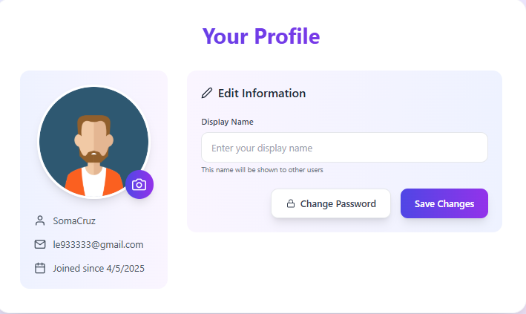
Test Case ID | Mô tả | Hành động | Điều kiện tiên quyết | Kết quả mong đợi | Kết quả thực tế | Kết quả |  |  | Kết quả |  |  | Chú thích
 |  |  |  |  |  | Vòng 1 |  |  | Vòng 2
 |  |  |  |  |  | Trạng thái | Ngày kiểm tra | Người kiểm tra | Trạng thái | Ngày kiểm tra | Người kiểm tra
GUI_SHOW Chức năng quản lý thông tin cá nhân
GUI_PF01 | Hiển thị tiêu đề 'Your Profile' | Người dùng truy cập trang Profile | Website hoạt động | Tiêu đề 'Your Profile' hiển thị rõ, màu tím, font đậm | Tiêu đề 'Your Profile' hiển thị rõ, màu tím, font đậm | Passed | 17/04/2025 | Huy | Passed | 22/04/2025 | Quang
GUI_PF02 | Hiển thị ảnh đại diện người dùng | Người dùng truy cập trang Profile | Website hoạt động | Avatar hiển thị đúng, viền bo tròn, nền trắng | Avatar hiển thị đúng, viền bo tròn, nền trắng | Passed | 17/04/2025 | Huy | Passed | 22/04/2025 | Quang
GUI_PF03 | Hiển thị Display Name hiện tại | Người dùng truy cập trang Profile | Website hoạt động | Tên hiển thị khớp với dữ liệu người dùng | Tên hiển thị khớp với dữ liệu người dùng | Passed | 17/04/2025 | Huy | Passed | 22/04/2025 | Quang
GUI_PF04 | Hiển thị Email người dùng | Người dùng truy cập trang Profile | Website hoạt động | Email hiển thị đúng, màu xám đậm | Email hiển thị đúng, màu xám đậm | Passed | 17/04/2025 | Huy | Passed | 22/04/2025 | Quang
GUI_PF05 | Hiển thị ngày tham gia | Người dùng truy cập trang Profile | Website hoạt động | Ngày tham gia hiển thị đúng định dạng | Ngày tham gia hiển thị đúng định dạng | Passed | 17/04/2025 | Huy | Passed | 22/04/2025 | Quang
GUI_PF06 | Hiển thị ô nhập Display Name | Người dùng truy cập trang Profile | Website hoạt động | Ô nhập có placeholder 'Enter your display name' | Ô nhập có placeholder 'Enter your display name' | Passed | 17/04/2025 | Huy | Passed | 22/04/2025 | Quang
GUI_PF07 | Hiển thị nút 'Change Password' | Người dùng truy cập trang Profile | Website hoạt động | Nút 'Change Password' hiển thị rõ, màu trắng viền tím | Nút 'Change Password' hiển thị rõ, màu trắng viền tím | Passed | 17/04/2025 | Huy | Passed | 22/04/2025 | Quang
GUI_PF08 | Hiển thị nút 'Save Changes' | Người dùng truy cập trang Profile | Website hoạt động | Nút 'Save Changes' hiển thị rõ, màu gradient tím-xanh | Nút 'Save Changes' hiển thị rõ, màu gradient tím-xanh | Passed | 17/04/2025 | Huy | Passed | 22/04/2025 | Quang
GUI_PF09 | Hiển thị icon chỉnh sửa ảnh đại diện | Người dùng truy cập trang Profile | Website hoạt động | Biểu tượng camera ở góc avatar hiển thị | Biểu tượng camera ở góc avatar hiển thị | Passed | 17/04/2025 | Huy | Passed | 22/04/2025 | Quang
GUI_PF10 | Placeholder ô Display Name hiển thị đúng | Người dùng truy cập trang Profile | Website hoạt động | Placeholder hiển thị 'Enter your display name' | Placeholder hiển thị 'Enter your display name' | Passed | 17/04/2025 | Huy | Passed | 22/04/2025 | Quang
FUNCTION_SHOW Chức năng quản lý thông tin cá nhân
FUNC_PF11 | Cập nhật Display Name hợp lệ | Nhập tên mới và nhấn 'Save Changes' | Tài khoản đã đăng nhập | Cập nhật thành công, hiển thị thông báo thành công | Cập nhật thành công, hiển thị thông báo thành công | Passed | 17/04/2025 | Huy | Passed | 22/04/2025 | Quang
FUNC_PF12 | Để trống Display Name, nhấn 'Save Changes' | Để trống ô nhập và nhấn 'Save Changes' | Tài khoản đã đăng nhập | Hiển thị lỗi 'Display name không được để trống' | Hiển thị lỗi 'Display name không được để trống' | Passed | 17/04/2025 | Huy | Passed | 22/04/2025 | Quang
FUNC_PF13 | Click nút 'Change Password' | Click nút 'Change Password' | Tài khoản đã đăng nhập | Chuyển sang trang đổi mật khẩu | Chuyển sang trang đổi mật khẩu | Passed | 17/04/2025 | Huy | Passed | 22/04/2025 | Quang
FUNC_PF14 | Click biểu tượng camera để thay đổi avatar | Click biểu tượng camera ở ảnh đại diện | Tài khoản đã đăng nhập | Mở popup chọn ảnh | Mở popup chọn ảnh | Passed | 17/04/2025 | Huy | Passed | 22/04/2025 | Quang
FUNC_PF15 | Upload ảnh đại diện hợp lệ | Chọn ảnh PNG < 2MB | Tài khoản đã đăng nhập | Cập nhật ảnh thành công, hiển thị avatar mới | Không cập nhật được ảnh | Failed | 17/04/2025 | Huy | Passed | 22/04/2025 | Quang
FUNC_PF16 | Upload ảnh đại diện không hợp lệ (sai định dạng) | Chọn file .exe | Tài khoản đã đăng nhập | Thông báo lỗi 'Định dạng ảnh không hợp lệ' | Thông báo lỗi 'Định dạng ảnh không hợp lệ' | Passed | 17/04/2025 | Huy | Passed | 22/04/2025 | Quang
FUNC_PF17 | Không có thay đổi, nhấn 'Save Changes' | Không chỉnh sửa gì và nhấn 'Save Changes' | Tài khoản đã đăng nhập | Không có thay đổi, không gửi request cập nhật | Không có thay đổi, không gửi request cập nhật | Passed | 17/04/2025 | Huy | Passed | 22/04/2025 | Quang
FUNC_PF18 | Cập nhật Display Name vượt quá ký tự cho phép | Nhập tên dài > 100 ký tự, nhấn 'Save Changes' | Tài khoản đã đăng nhập | Thông báo lỗi 'Tên hiển thị vượt quá độ dài cho phép' | Đăng nhập thành công, chuyển đến trang chủ | Passed | 17/04/2025 | Huy | Passed | 22/04/2025 | Quang

TC_Change_Password
Project Name | Hệ thống quiz động ứng dụng AI và Gamification cho học tập tương tác
Module Code | Đổi mật khẩu
 | Hoàn thành | Lỗi | Chưa kiểm tra | Bị chăn | Tổng số trường hợp thử nghiệm
Round 1 | 8 | 0 | 0 | 0 | 8
Round 2 | 8 | 0 | 0 | 0 | 8
 | 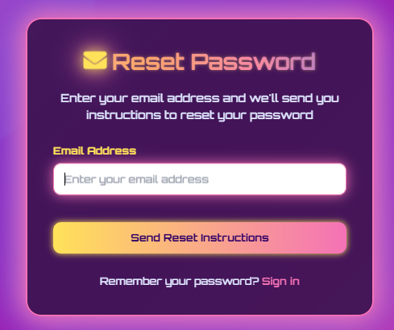
Test Case ID | Mô tả | Hành động | Điều kiện tiên quyết | Kết quả mong đợi | Kết quả thực tế | Kết quả |  |  | Kết quả |  |  | Chú thích
 |  |  |  |  |  | Vòng 1 |  |  | Vòng 2
 |  |  |  |  |  | Trạng thái | Ngày kiểm tra | Người kiểm tra | Trạng thái | Ngày kiểm tra | Người kiểm tra
GUI_SHOW Chức năng đổi mật khẩu
GUI_RST01 | Hiển thị tiêu đề 'Reset Password' | Người dùng truy cập trang Reset Password | Website hoạt động | Tiêu đề hiển thị là 'Reset Password', biểu tượng thư màu vàng, chữ màu hồng nhạt | Tiêu đề hiển thị là 'Reset Password', biểu tượng thư màu vàng, chữ màu hồng nhạt | Passed | 17/04/2025 | H.Anh | Passed | 22/04/2025 | T.Anh
GUI_RST02 | Hiển thị mô tả hướng dẫn | Người dùng truy cập trang Reset Password | Website hoạt động | Mô tả hiển thị: 'Enter your email address and we'll send you instructions...' | Mô tả hiển thị: 'Enter your email address and we'll send you instructions...' | Passed | 17/04/2025 | H.Anh | Passed | 22/04/2025 | T.Anh
GUI_RST03 | Hiển thị trường nhập Email | Người dùng truy cập trang Reset Password | Website hoạt động | Trường nhập email hiển thị với placeholder 'Enter your email address' | Trường nhập email hiển thị với placeholder 'Enter your email address' | Passed | 17/04/2025 | H.Anh | Passed | 22/04/2025 | T.Anh
GUI_RST04 | Hiển thị nút 'Send Reset Instructions' | Người dùng truy cập trang Reset Password | Website hoạt động | Nút có màu gradient vàng-hồng, chữ 'Send Reset Instructions', trạng thái enable | Nút có màu gradient vàng-hồng, chữ 'Send Reset Instructions', trạng thái enable | Passed | 17/04/2025 | H.Anh | Passed | 22/04/2025 | T.Anh
GUI_RST05 | Hiển thị link 'Sign in' | Người dùng truy cập trang Reset Password | Website hoạt động | Link 'Sign in' hiển thị bên dưới, màu hồng nhạt/cam | Link 'Sign in' hiển thị bên dưới, màu hồng nhạt/cam | Passed | 17/04/2025 | H.Anh | Passed | 22/04/2025 | T.Anh
FUNCTION_SHOW Chức năng đổi mật khẩu
FUNC_RST06 | Nhập email hợp lệ | Nhập email đúng và bấm 'Send Reset Instructions' | Email tồn tại trong hệ thống | Hiển thị thông báo gửi thành công, kiểm tra email | Hiển thị thông báo gửi thành công, kiểm tra email | Passed | 17/04/2025 | H.Anh | Passed | 22/04/2025 | T.Anh
FUNC_RST07 | Nhập email không hợp lệ | Nhập email sai định dạng và bấm 'Send Reset Instructions' | Email không hợp lệ | Hiển thị thông báo 'Email không hợp lệ' | Hiển thị thông báo 'Email không hợp lệ' | Passed | 17/04/2025 | H.Anh | Passed | 22/04/2025 | T.Anh
FUNC_RST08 | Nhập email không tồn tại | Nhập email không có trong hệ thống và bấm 'Send Reset Instructions' | Email không tồn tại | Hiển thị thông báo 'Email không tồn tại' | Hiển thị thông báo 'Email không tồn tại' | Passed | 17/04/2025 | H.Anh | Passed | 22/04/2025 | T.Anh
FUNC_RST09 | Để trống email | Không nhập email và bấm 'Send Reset Instructions' | Trường email bỏ trống | Hiển thị thông báo 'Vui lòng nhập email' | Hiển thị thông báo 'Vui lòng nhập email' | Passed | 17/04/2025 | H.Anh | Passed | 22/04/2025 | T.Anh
FUNC_RST10 | Click 'Sign in' | Click vào link 'Sign in' | Website hoạt động | Chuyển đến trang đăng nhập | Chuyển đến trang đăng nhập | Passed | 17/04/2025 | H.Anh | Passed | 22/04/2025 | T.Anh

TC_Quiz_Management
Project Name | Hệ thống quiz động ứng dụng AI và Gamification cho học tập tương tác
Module Code | Quản lý quiz
 | Hoàn thành | Lỗi | Chưa kiểm tra | Bị chăn | Tổng số trường hợp thử nghiệm
Round 1 | 19 | 1 | 0 | 0 | 19
Round 2 | 19 | 0 | 0 | 0 | 19
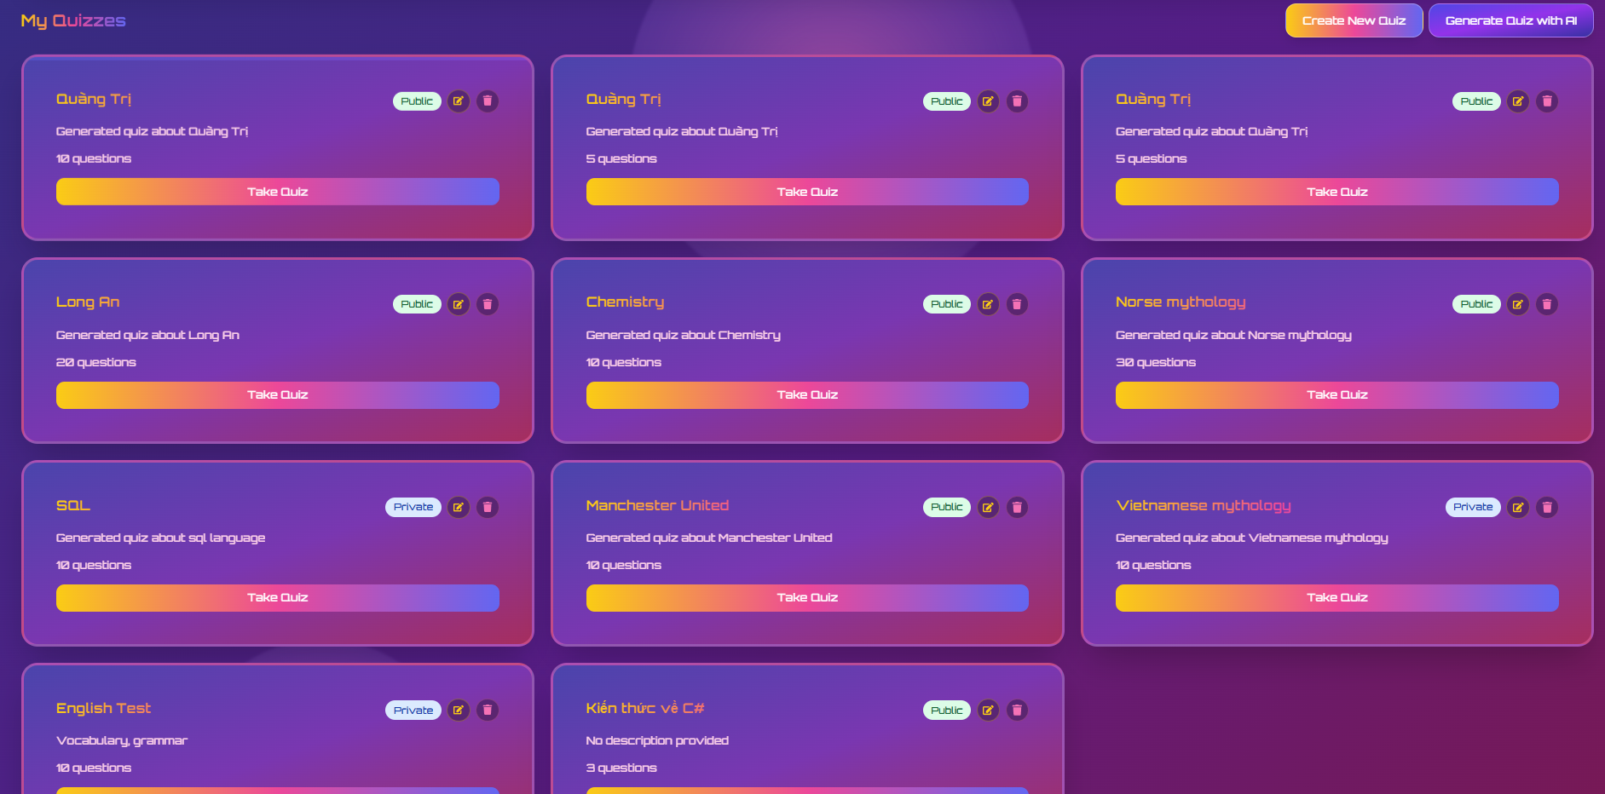
Test Case ID | Mô tả | Hành động | Điều kiện tiên quyết | Kết quả mong đợi | Kết quả thực tế | Kết quả |  |  | Kết quả |  |  | Chú thích
 |  |  |  |  |  | Vòng 1 |  |  | Vòng 2
 |  |  |  |  |  | Trạng thái | Ngày kiểm tra | Người kiểm tra | Trạng thái | Ngày kiểm tra | Người kiểm tra
GUI_SHOW Chức năng Quản lý quiz
GUI_QM01 | Hiển thị tiêu đề trang "My Quizzes" | Người dùng truy cập trang "My Quizzes" | Đăng nhập thành công, website hoạt động | Tiêu đề "My Quizzes" hiển thị rõ ràng, đúng font chữ, màu sắc. | Tiêu đề "My Quizzes" hiển thị rõ ràng, đúng font chữ, màu sắc. | Passed | 18/04/2025 | Quang, H.Anh | Passed | 23/04/2025 | T.Anh
GUI_QM02 | Hiển thị nút "Create New Quiz" | Người dùng truy cập trang "My Quizzes" | Đăng nhập thành công, website hoạt động | Nút "Create New Quiz" hiển thị đúng vị trí, màu sắc, text. | Nút "Create New Quiz" hiển thị đúng vị trí, màu sắc, text. | Passed | 18/04/2025 | Quang, H.Anh | Passed | 23/04/2025 | T.Anh
GUI_QM03 | Hiển thị nút "Generate Quiz with AI" | Người dùng truy cập trang "My Quizzes" | Đăng nhập thành công, website hoạt động | Nút "Generate Quiz with AI" hiển thị đúng vị trí, màu sắc, text. | Nút "Generate Quiz with AI" hiển thị đúng vị trí, màu sắc, text. | Passed | 18/04/2025 | Quang, H.Anh | Passed | 23/04/2025 | T.Anh
GUI_QM04 | Hiển thị danh sách các quiz đã tạo (card view) | Người dùng truy cập trang "My Quizzes" | Đã có ít nhất 1 quiz được tạo | Các quiz hiển thị dưới dạng thẻ, mỗi thẻ có tên quiz, số câu hỏi, trạng thái (Public/Private). | Các quiz hiển thị dưới dạng thẻ, mỗi thẻ có tên quiz, số câu hỏi, trạng thái (Public/Private). | Passed | 18/04/2025 | Quang, H.Anh | Passed | 23/04/2025 | T.Anh
GUI_QM05 | Hiển thị nút "Take Quiz" trên mỗi thẻ quiz | Người dùng truy cập trang "My Quizzes" | Đã có ít nhất 1 quiz được tạo | Nút "Take Quiz" hiển thị trên mỗi thẻ quiz, đúng vị trí, màu sắc. | Nút "Take Quiz" hiển thị trên mỗi thẻ quiz, đúng vị trí, màu sắc. | Passed | 18/04/2025 | Quang, H.Anh | Passed | 23/04/2025 | T.Anh
GUI_QM06 | Hiển thị icon Public/Private trên mỗi thẻ quiz | Người dùng truy cập trang "My Quizzes" | Đã có ít nhất 1 quiz được tạo | Icon tương ứng với trạng thái Public hoặc Private hiển thị rõ ràng. | Icon tương ứng với trạng thái Public hoặc Private hiển thị rõ ràng. | Passed | 18/04/2025 | Quang, H.Anh | Passed | 23/04/2025 | T.Anh
GUI_QM07 | Hiển thị menu tùy chọn (3 chấm) trên mỗi thẻ quiz | Người dùng truy cập trang "My Quizzes" | Đã có ít nhất 1 quiz được tạo | Icon menu 3 chấm hiển thị trên mỗi thẻ quiz. | Icon menu 3 chấm hiển thị trên mỗi thẻ quiz. | Passed | 18/04/2025 | Quang, H.Anh | Passed | 23/04/2025 | T.Anh
GUI_QM08 | Kiểm tra giao diện khi không có quiz nào | Người dùng truy cập trang "My Quizzes" | Tài khoản chưa tạo quiz nào | Hiển thị thông báo "No quizzes found." hoặc giao diện trống phù hợp. | Hiển thị thông báo "No quizzes found." hoặc giao diện trống phù hợp. | Passed | 18/04/2025 | Quang, H.Anh | Passed | 23/04/2025 | T.Anh
GUI_QM09 | Kiểm tra responsive của trang "My Quizzes" trên mobile | Thay đổi kích thước trình duyệt sang mobile view | Đăng nhập thành công, website hoạt động | Các thành phần giao diện sắp xếp hợp lý, không bị vỡ, chữ đọc được. | Các thành phần giao diện sắp xếp hợp lý, không bị vỡ, chữ đọc được. | Passed | 18/04/2025 | Quang, H.Anh | Passed | 23/04/2025 | T.Anh
GUI_QM10 | Kiểm tra màu sắc và font chữ chung của trang | Người dùng truy cập trang "My Quizzes" | Đăng nhập thành công, website hoạt động | Màu sắc chủ đạo: tím, vàng và font chữ được áp dụng nhất quán. | Màu sắc chủ đạo: tím, vàng và font chữ được áp dụng nhất quán. | Passed | 18/04/2025 | Quang, H.Anh | Passed | 23/04/2025 | T.Anh
FUNCTION_SHOW Chức năng Quản lý quiz
FUNC_QM11 | Click nút "Create New Quiz" | Người dùng click vào nút "Create New Quiz" | Đang ở trang "My Quizzes" | Chuyển hướng đến trang/form tạo quiz mới. | Chuyển hướng đến trang/form tạo quiz mới. | Passed | 18/04/2025 | Quang, H.Anh | Passed | 23/04/2025 | T.Anh
FUNC_QM12 | Click nút "Generate Quiz with AI" | Người dùng click vào nút "Generate Quiz with AI" | Đang ở trang "My Quizzes" | Chuyển hướng đến trang/form tạo quiz bằng AI. | Chuyển hướng đến trang/form tạo quiz bằng AI. | Passed | 18/04/2025 | Quang, H.Anh | Passed | 23/04/2025 | T.Anh
FUNC_QM13 | Click nút "Take Quiz" trên một quiz | Người dùng click vào nút "Take Quiz" của một quiz cụ thể | Quiz đó tồn tại và ở trạng thái có thể làm (public hoặc user sở hữu) | Chuyển hướng đến trang làm quiz đó. | Chuyển hướng đến trang làm quiz đó. | Passed | 18/04/2025 | Quang, H.Anh | Passed | 23/04/2025 | T.Anh
FUNC_QM14 | Chức năng xóa một quiz | Người dùng chọn "Delete" từ menu tùy chọn của quiz | Quiz đó tồn tại | Hiển thị thông báo xác nhận xóa. Sau khi xác nhận, quiz bị xóa khỏi danh sách. | Hiển thị thông báo xác nhận xóa. Sau khi xác nhận, quiz bị xóa khỏi danh sách. | Passed | 18/04/2025 | Quang, H.Anh | Passed | 23/04/2025 | T.Anh
FUNC_QM15 | Chức năng sửa một quiz | Người dùng chọn "Edit" từ menu tùy chọn của quiz | Quiz đó tồn tại | Chuyển hướng đến trang chỉnh sửa thông tin của quiz đó. | Chuyển hướng đến trang chỉnh sửa thông tin của quiz đó. | Passed | 18/04/2025 | Quang, H.Anh | Passed | 23/04/2025 | T.Anh
FUNC_QM16 | Thay đổi trạng thái quiz (Public/Private) | Người dùng chọn "Change Status" từ menu tùy chọn của quiz | Quiz đó tồn tại | Trạng thái của quiz được cập nhật (ví dụ từ Public sang Private) và hiển thị đúng trên danh sách. | Trạng thái của quiz được cập nhật (ví dụ từ Public sang Private) và hiển thị đúng trên danh sách. | Passed | 18/04/2025 | Quang, H.Anh | Passed | 23/04/2025 | T.Anh
FUNC_QM17 | Tìm kiếm quiz (nếu có thanh tìm kiếm) | Người dùng nhập tên quiz vào thanh tìm kiếm và nhấn Enter/click nút tìm | Có thanh tìm kiếm, đã có nhiều quiz | Danh sách quiz được lọc theo từ khóa tìm kiếm. | Danh sách quiz được lọc theo từ khóa tìm kiếm. | Passed | 18/04/2025 | Quang, H.Anh | Passed | 23/04/2025 | T.Anh
FUNC_QM18 | Phân trang danh sách quiz (nếu có nhiều quiz) | Người dùng click vào số trang hoặc nút Next/Previous | Có nhiều quiz hơn số lượng hiển thị trên 1 trang | Danh sách quiz của trang tương ứng được hiển thị. | Danh sách quiz của trang tương ứng được hiển thị. | Passed | 18/04/2025 | Quang, H.Anh | Passed | 23/04/2025 | T.Anh
FUNC_QM19 | Truy cập quiz private của người khác (không được phép) | Người dùng cố gắng truy cập trực tiếp URL của một quiz private mà không phải chủ sở hữu | Quiz đó là private và người dùng không phải chủ sở hữu | Hiển thị thông báo lỗi "Access Denied" hoặc "Quiz not found". | Vẫn vào xem quiz được | Failed | 18/04/2025 | Quang, H.Anh | Passed | 23/04/2025 | T.Anh

TC_Create_Quiz_AI
Project Name | Hệ thống quiz động ứng dụng AI và Gamification cho học tập tương tác
Module Code | Tạo quiz bằng AI
 | Hoàn thành | Lỗi | Chưa kiểm tra | Bị chăn | Tổng số trường hợp thử nghiệm
Round 1 | 20 | 1 | 0 | 0 | 20
Round 2 | 20 | 0 | 0 | 0 | 20
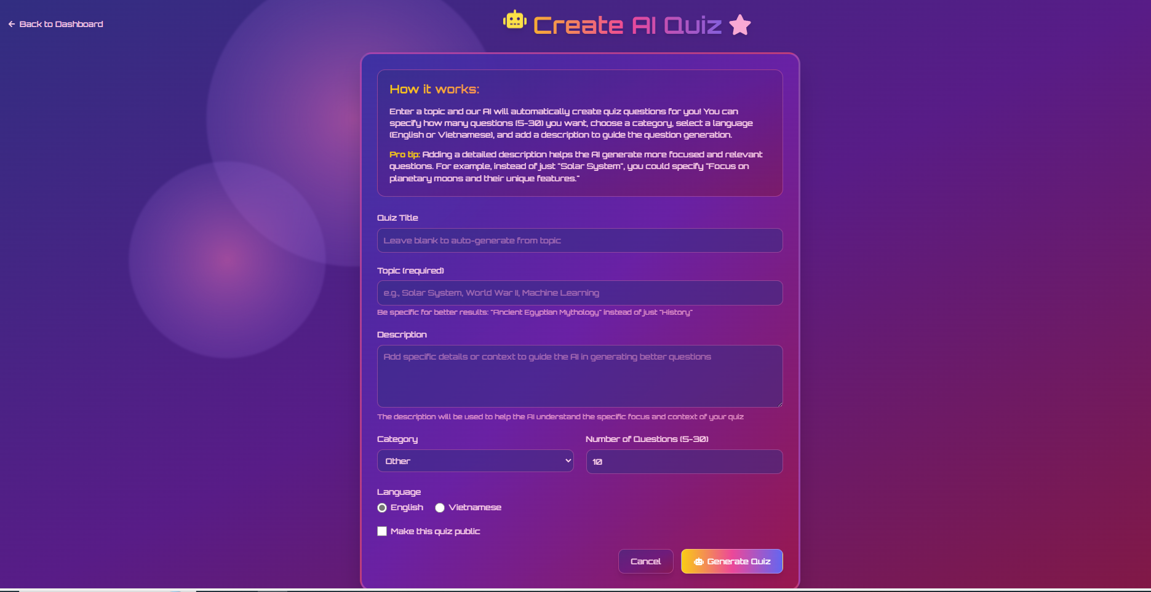
Test Case ID | Mô tả | Hành động | Điều kiện tiên quyết | Kết quả mong đợi | Kết quả thực tế | Kết quả |  |  | Kết quả |  |  | Chú thích
 |  |  |  |  |  | Vòng 1 |  |  | Vòng 2
 |  |  |  |  |  | Trạng thái | Ngày kiểm tra | Người kiểm tra | Trạng thái | Ngày kiểm tra | Người kiểm tra
GUI_SHOW Chức năng Tạo quiz bằng AI
GUI_AI01 | Hiển thị nút "Back to Dashboard" | Truy cập trang "Create AI Quiz" | Đã đăng nhập | Nút "Back to Dashboard" hiển thị rõ ràng ở góc trên bên trái. | Nút "Back to Dashboard" hiển thị rõ ràng ở góc trên bên trái. | Passed | 18/04/2025 | Quân | Passed | 23/04/2025 | H.Anh
GUI_AI02 | Hiển thị tiêu đề "Create AI Quiz" | Truy cập trang "Create AI Quiz" | Đã đăng nhập | Tiêu đề "Create AI Quiz" hiển thị nổi bật, đúng font chữ, màu sắc. | Tiêu đề "Create AI Quiz" hiển thị nổi bật, đúng font chữ, màu sắc. | Passed | 18/04/2025 | Quân | Passed | 23/04/2025 | H.Anh
GUI_AI03 | Hiển thị phần mô tả "How it works" | Truy cập trang "Create AI Quiz" | Đã đăng nhập | Văn bản mô tả cách hoạt động của tính năng hiển thị rõ ràng. | Văn bản mô tả cách hoạt động của tính năng hiển thị rõ ràng. | Passed | 18/04/2025 | Quân | Passed | 23/04/2025 | H.Anh
GUI_AI04 | Hiển thị các trường nhập liệu: Quiz Title, Topic, Description | Truy cập trang "Create AI Quiz" | Đã đăng nhập | Các trường "Quiz Title", "Topic (required)", "Description" hiển thị với placeholder (nếu có) và nhãn chính xác. | Các trường "Quiz Title", "Topic (required)", "Description" hiển thị với placeholder (nếu có) và nhãn chính xác. | Passed | 18/04/2025 | Quân | Passed | 23/04/2025 | H.Anh
GUI_AI05 | Hiển thị dropdown "Category" và trường "Number of Questions" | Truy cập trang "Create AI Quiz" | Đã đăng nhập | Dropdown "Category" và trường nhập "Number of Questions (5-30)" hiển thị đúng. | Dropdown "Category" và trường nhập "Number of Questions (5-30)" hiển thị đúng. | Passed | 18/04/2025 | Quân | Passed | 23/04/2025 | H.Anh
GUI_AI06 | Hiển thị lựa chọn "Language" (English, Vietnamese) | Truy cập trang "Create AI Quiz" | Đã đăng nhập | Các tùy chọn ngôn ngữ "English" và "Vietnamese" (dạng radio button hoặc tương tự) hiển thị. | Các tùy chọn ngôn ngữ "English" và "Vietnamese" (dạng radio button hoặc tương tự) hiển thị. | Passed | 18/04/2025 | Quân | Passed | 23/04/2025 | H.Anh
GUI_AI07 | Hiển thị checkbox "Make this quiz public" | Truy cập trang "Create AI Quiz" | Đã đăng nhập | Checkbox "Make this quiz public" hiển thị rõ ràng. | Checkbox "Make this quiz public" hiển thị rõ ràng. | Passed | 18/04/2025 | Quân | Passed | 23/04/2025 | H.Anh
GUI_AI08 | Hiển thị nút "Cancel" và "Generate Quiz" | Truy cập trang "Create AI Quiz" | Đã đăng nhập | Hai nút "Cancel" và "Generate Quiz" hiển thị ở cuối form, đúng màu sắc và văn bản. | Hai nút "Cancel" và "Generate Quiz" hiển thị ở cuối form, đúng màu sắc và văn bản. | Passed | 18/04/2025 | Quân | Passed | 23/04/2025 | H.Anh
GUI_AI09 | Kiểm tra placeholder của trường "Topic (required)" | Truy cập trang "Create AI Quiz" | Đã đăng nhập | Placeholder "e.g. Solar System, World War II, Machine Learning" hiển thị trong trường Topic. | Placeholder "e.g. Solar System, World War II, Machine Learning" hiển thị trong trường Topic. | Passed | 18/04/2025 | Quân | Passed | 23/04/2025 | H.Anh
GUI_AI10 | Kiểm tra giao diện khi chọn các tùy chọn (Category, Language) | Người dùng tương tác với dropdown Category và lựa chọn Language. | Đã đăng nhập | Giao diện phản hồi đúng khi người dùng thay đổi lựa chọn (ví dụ: giá trị được chọn hiển thị). | Giao diện phản hồi đúng khi người dùng thay đổi lựa chọn (ví dụ: giá trị được chọn hiển thị). | Passed | 18/04/2025 | Quân | Passed | 23/04/2025 | H.Anh
FUNCTION_SHOW Chức năng Tạo quiz bằng AI
FUNC_AI11 | Tạo quiz thành công với đầy đủ thông tin bắt buộc | Nhập Topic, chọn Category, Số câu hỏi, Language. Nhấn "Generate Quiz". | Đã đăng nhập. AI hoạt động. | Hệ thống xử lý, thông báo tạo quiz thành công. Chuyển hướng đến trang chi tiết quiz hoặc danh sách quiz. Quiz được tạo với các thông tin đã nhập. | Hệ thống xử lý, thông báo tạo quiz thành công. Chuyển hướng đến trang chi tiết quiz hoặc danh sách quiz. Quiz được tạo với các thông tin đã nhập. | Passed | 18/04/2025 | Quân | Passed | 23/04/2025 | H.Anh
FUNC_AI12 | Tạo quiz thành công khi để trống "Quiz Title" | Nhập Topic, chọn Category, Số câu hỏi, Language. Để trống "Quiz Title". Nhấn "Generate Quiz". | Đã đăng nhập. AI hoạt động. | Hệ thống tự động tạo "Quiz Title" dựa trên "Topic". Quiz được tạo thành công. | Hệ thống tự động tạo "Quiz Title" dựa trên "Topic". Quiz được tạo thành công. | Passed | 18/04/2025 | Quân | Passed | 23/04/2025 | H.Anh
FUNC_AI13 | Bỏ trống trường bắt buộc "Topic" | Không nhập "Topic". Nhập các trường khác. Nhấn "Generate Quiz". | Đã đăng nhập. | Hiển thị thông báo lỗi yêu cầu nhập "Topic". Không cho phép submit. | Hiển thị thông báo lỗi yêu cầu nhập "Topic". Không cho phép submit. | Passed | 18/04/2025 | Quân | Passed | 23/04/2025 | H.Anh
FUNC_AI14 | Nhập số câu hỏi ngoài khoảng cho phép (ví dụ: 4 hoặc 31) | Nhập Topic. Nhập số câu hỏi là 4 (hoặc 31) vào "Number of Questions". Nhấn "Generate Quiz". | Đã đăng nhập. | Hiển thị thông báo lỗi yêu cầu nhập số câu hỏi trong khoảng 5-30. | Hiển thị thông báo lỗi yêu cầu nhập số câu hỏi trong khoảng 5-30. | Passed | 18/04/2025 | Quân | Passed | 23/04/2025 | H.Anh
FUNC_AI15 | Click nút "Cancel" | Nhập một vài thông tin vào form. Click nút "Cancel". | Đã đăng nhập. | Hiển thị thông báo xác nhận (nếu có) hoặc chuyển hướng về "Dashboard" mà không lưu thông tin. | Hiển thị thông báo xác nhận (nếu có) hoặc chuyển hướng về "Dashboard" mà không lưu thông tin. | Passed | 18/04/2025 | Quân | Passed | 23/04/2025 | H.Anh
FUNC_AI16 | Kiểm tra chức năng chọn "Language" (English) | Chọn "English" làm ngôn ngữ. Nhập đầy đủ thông tin hợp lệ. Nhấn "Generate Quiz". | Đã đăng nhập. AI hoạt động. | Quiz được tạo ra với câu hỏi và nội dung bằng tiếng Anh. | Quiz được tạo ra với câu hỏi và nội dung bằng tiếng Anh. | Passed | 18/04/2025 | Quân | Passed | 23/04/2025 | H.Anh
FUNC_AI17 | Kiểm tra chức năng chọn "Language" (Vietnamese) | Chọn "Vietnamese" làm ngôn ngữ. Nhập đầy đủ thông tin hợp lệ. Nhấn "Generate Quiz". | Đã đăng nhập. AI hoạt động. | Quiz được tạo ra với câu hỏi và nội dung bằng tiếng Việt. | Không thể tạo quiz | Failed | 18/04/2025 | Quân | Passed | 23/04/2025 | H.Anh
FUNC_AI18 | Kiểm tra checkbox "Make this quiz public" (checked) | Check vào "Make this quiz public". Nhập đầy đủ thông tin hợp lệ. Nhấn "Generate Quiz". | Đã đăng nhập. AI hoạt động. | Quiz được tạo và có trạng thái "Public". | Quiz được tạo và có trạng thái "Public". | Passed | 18/04/2025 | Quân | Passed | 23/04/2025 | H.Anh
FUNC_AI19 | Kiểm tra checkbox "Make this quiz public" (unchecked) | Không check "Make this quiz public". Nhập đầy đủ thông tin hợp lệ. Nhấn "Generate Quiz". | Đã đăng nhập. AI hoạt động. | Quiz được tạo và có trạng thái "Private" (hoặc mặc định của hệ thống). | Quiz được tạo và có trạng thái "Private" (hoặc mặc định của hệ thống). | Passed | 18/04/2025 | Quân | Passed | 23/04/2025 | H.Anh
FUNC_AI20 | Click nút "Back to Dashboard" | Click nút "Back to Dashboard". | Đã đăng nhập. | Chuyển hướng người dùng về trang "My Quizzes" (Dashboard). | Chuyển hướng người dùng về trang "My Quizzes" (Dashboard). | Passed | 18/04/2025 | Quân | Passed | 23/04/2025 | H.Anh

TC_Create_Room
Project Name | Hệ thống quiz động ứng dụng AI và Gamification cho học tập tương tác
Module Code | Tạo phòng
 | Hoàn thành | Lỗi | Chưa kiểm tra | Bị chăn | Tổng số trường hợp thử nghiệm
Round 1 | 20 | 1 | 0 | 0 | 20
Round 2 | 20 | 0 | 0 | 0 | 20
 | 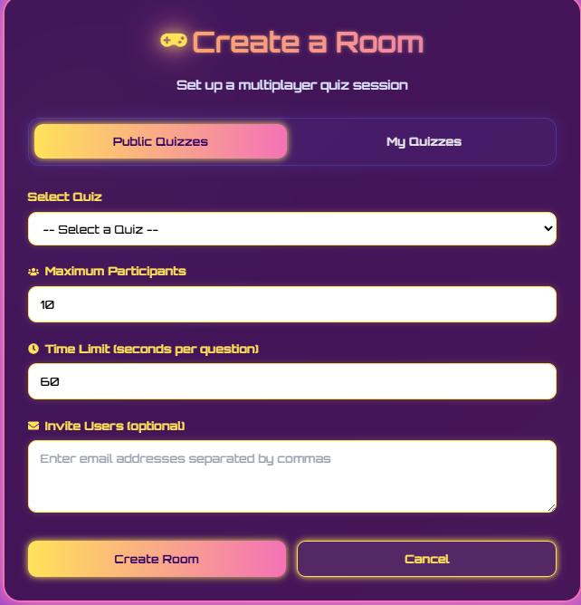
Test Case ID | Mô tả | Hành động | Điều kiện tiên quyết | Kết quả mong đợi | Kết quả thực tế | Kết quả |  |  | Kết quả |  |  | Chú thích
 |  |  |  |  |  | Vòng 1 |  |  | Vòng 2
 |  |  |  |  |  | Trạng thái | Ngày kiểm tra | Người kiểm tra | Trạng thái | Ngày kiểm tra | Người kiểm tra
GUI_SHOW Chức năng Tạo phòng
GUI_TP01 | Hiển thị tiêu đề "Create a Room" và mô tả | Truy cập trang "Create a Room" | Đã đăng nhập | Tiêu đề "Create a Room" và mô tả "Set up a multiplayer quiz session" hiển thị rõ ràng, đúng font chữ, màu sắc. | Tiêu đề "Create a Room" và mô tả "Set up a multiplayer quiz session" hiển thị rõ ràng, đúng font chữ, màu sắc. | Passed | 18/04/2025 | Huy | Passed | 23/04/2025 | Huy
GUI_TP02 | Hiển thị tab/nút chuyển đổi "Public Quizzes" và "My Quizzes" | Truy cập trang "Create a Room" | Đã đăng nhập | Hai tab/nút "Public Quizzes" và "My Quizzes" hiển thị, một trong hai được chọn mặc định (ví dụ: "Public Quizzes"). | Hai tab/nút "Public Quizzes" và "My Quizzes" hiển thị, một trong hai được chọn mặc định (ví dụ: "Public Quizzes"). | Passed | 18/04/2025 | Huy | Passed | 23/04/2025 | Huy
GUI_TP03 | Hiển thị dropdown "Select Quiz" | Truy cập trang "Create a Room" | Đã đăng nhập | Dropdown "Select Quiz" hiển thị với placeholder "-- Select a Quiz --". | Dropdown "Select Quiz" hiển thị với placeholder "-- Select a Quiz --". | Passed | 18/04/2025 | Huy | Passed | 23/04/2025 | Huy
GUI_TP04 | Hiển thị trường "Maximum Participants" với giá trị mặc định | Truy cập trang "Create a Room" | Đã đăng nhập | Trường "Maximum Participants" hiển thị với giá trị mặc định là "10". | Trường "Maximum Participants" hiển thị với giá trị mặc định là "10". | Passed | 18/04/2025 | Huy | Passed | 23/04/2025 | Huy
GUI_TP05 | Hiển thị trường "Time Limit (seconds per question)" với giá trị mặc định | Truy cập trang "Create a Room" | Đã đăng nhập | Trường "Time Limit (seconds per question)" hiển thị với giá trị mặc định là "60". | Trường "Time Limit (seconds per question)" hiển thị với giá trị mặc định là "60". | Passed | 18/04/2025 | Huy | Passed | 23/04/2025 | Huy
GUI_TP06 | Hiển thị trường "Invite Users (optional)" | Truy cập trang "Create a Room" | Đã đăng nhập | Trường văn bản lớn "Invite Users (optional)" hiển thị với placeholder "Enter email addresses separated by commas". | Trường văn bản lớn "Invite Users (optional)" hiển thị với placeholder "Enter email addresses separated by commas". | Passed | 18/04/2025 | Huy | Passed | 23/04/2025 | Huy
GUI_TP07 | Hiển thị nút "Create Room" và "Cancel" | Truy cập trang "Create a Room" | Đã đăng nhập | Hai nút "Create Room" và "Cancel" hiển thị ở cuối form, đúng màu sắc và văn bản. | Hai nút "Create Room" và "Cancel" hiển thị ở cuối form, đúng màu sắc và văn bản. | Passed | 18/04/2025 | Huy | Passed | 23/04/2025 | Huy
GUI_TP08 | Kiểm tra giao diện khi chuyển tab giữa "Public Quizzes" và "My Quizzes" | Click vào tab "My Quizzes" (nếu "Public Quizzes" đang được chọn) và ngược lại. | Đã đăng nhập. Có quiz public và quiz của người dùng. | Danh sách trong dropdown "Select Quiz" cập nhật tương ứng với tab được chọn (hiển thị các quiz public hoặc quiz của người dùng). | Danh sách trong dropdown "Select Quiz" cập nhật tương ứng với tab được chọn (hiển thị các quiz public hoặc quiz của người dùng). | Passed | 18/04/2025 | Huy | Passed | 23/04/2025 | Huy
GUI_TP09 | Kiểm tra giao diện khi không có quiz nào trong danh sách (Public hoặc My Quizzes) | Chọn tab mà không có quiz nào tương ứng. | Đã đăng nhập. Không có quiz public/my quiz nào. | Dropdown "Select Quiz" hiển thị thông báo "No quizzes available" hoặc tương tự, hoặc không có lựa chọn nào. | Dropdown "Select Quiz" hiển thị thông báo "No quizzes available" hoặc tương tự, hoặc không có lựa chọn nào. | Passed | 18/04/2025 | Huy | Passed | 23/04/2025 | Huy
GUI_TP10 | Kiểm tra các trường có nhãn (label) rõ ràng | Truy cập trang "Create a Room" | Đã đăng nhập | Tất cả các trường ("Select Quiz", "Maximum Participants", "Time Limit", "Invite Users") đều có nhãn mô tả rõ ràng bên cạnh hoặc phía trên. | Tất cả các trường ("Select Quiz", "Maximum Participants", "Time Limit", "Invite Users") đều có nhãn mô tả rõ ràng bên cạnh hoặc phía trên. | Passed | 18/04/2025 | Huy | Passed | 23/04/2025 | Huy
FUNCTION_SHOW Chức năng Tạo phòng
FUNC_TP01 | Tạo phòng thành công với đầy đủ thông tin hợp lệ (Public Quiz) | Chọn tab "Public Quizzes", chọn một quiz, nhập "Maximum Participants", "Time Limit". Nhấn "Create Room". | Đã đăng nhập. Có Public Quiz. | Hệ thống xử lý, thông báo tạo phòng thành công. Chuyển hướng đến trang phòng chờ hoặc chi tiết phòng. Phòng được tạo với các thiết lập đã chọn. | Hệ thống xử lý, thông báo tạo phòng thành công. Chuyển hướng đến trang phòng chờ hoặc chi tiết phòng. Phòng được tạo với các thiết lập đã chọn. | Passed | 18/04/2025 | Huy | Passed | 23/04/2025 | Huy
FUNC_TP02 | Tạo phòng thành công với đầy đủ thông tin hợp lệ (My Quiz) | Chọn tab "My Quizzes", chọn một quiz của người dùng, nhập "Maximum Participants", "Time Limit". Nhấn "Create Room". | Đã đăng nhập. Người dùng có ít nhất một quiz. | Hệ thống xử lý, thông báo tạo phòng thành công. Phòng được tạo với các thiết lập đã chọn. | Hệ thống xử lý, thông báo tạo phòng thành công. Phòng được tạo với các thiết lập đã chọn. | Passed | 18/04/2025 | Huy | Passed | 23/04/2025 | Huy
FUNC_TP03 | Bỏ trống trường bắt buộc "Select Quiz" | Không chọn quiz nào từ dropdown. Nhấn "Create Room". | Đã đăng nhập. | Hiển thị thông báo lỗi yêu cầu chọn một quiz. Không cho phép tạo phòng. | Hiển thị thông báo lỗi yêu cầu chọn một quiz. Không cho phép tạo phòng. | Passed | 18/04/2025 | Huy | Passed | 23/04/2025 | Huy
FUNC_TP04 | Nhập giá trị không hợp lệ cho "Maximum Participants" (ví dụ: chữ, số âm, 0, số lớn hơn giới hạn max của hệ thống nếu có) | Chọn quiz. Nhập "abc" hoặc "0" hoặc "-5" vào "Maximum Participants". Nhấn "Create Room". | Đã đăng nhập. | Hiển thị thông báo lỗi yêu cầu nhập số người tham gia hợp lệ. | Hiển thị thông báo lỗi yêu cầu nhập số người tham gia hợp lệ. | Passed | 18/04/2025 | Huy | Passed | 23/04/2025 | Huy
FUNC_TP05 | Nhập giá trị không hợp lệ cho "Time Limit" (ví dụ: chữ, số âm, 0, số quá lớn) | Chọn quiz. Nhập "xyz" hoặc "0" hoặc "-10" vào "Time Limit". Nhấn "Create Room". | Đã đăng nhập. | Hiển thị thông báo lỗi yêu cầu nhập thời gian hợp lệ. | Hiển thị thông báo lỗi yêu cầu nhập thời gian hợp lệ. | Passed | 18/04/2025 | Huy | Passed | 23/04/2025 | Huy
FUNC_TP06 | Click nút "Cancel" | Nhập một vài thông tin vào form. Click nút "Cancel". | Đã đăng nhập. | Hiển thị thông báo xác nhận (nếu có) hoặc chuyển hướng về trang trước đó/dashboard mà không lưu thông tin. | Hiển thị thông báo xác nhận (nếu có) hoặc chuyển hướng về trang trước đó/dashboard mà không lưu thông tin. | Passed | 18/04/2025 | Huy | Passed | 23/04/2025 | Huy
FUNC_TP07 | Mời người dùng qua email (định dạng email hợp lệ) | Chọn quiz, nhập các thông tin khác. Nhập một hoặc nhiều địa chỉ email hợp lệ, cách nhau bằng dấu phẩy vào "Invite Users". Nhấn "Create Room". | Đã đăng nhập. Hệ thống gửi email hoạt động. | Phòng được tạo thành công. Email mời được gửi đến các địa chỉ đã nhập. | Phòng được tạo thành công. Email không được gửi.. | Failed | 18/04/2025 | Huy | Passed | 23/04/2025 | Huy
FUNC_TP08 | Mời người dùng qua email (định dạng email không hợp lệ) | Chọn quiz, nhập các thông tin khác. Nhập "abc", "test@.com" vào "Invite Users". Nhấn "Create Room". | Đã đăng nhập. | Hiển thị thông báo lỗi về định dạng email không hợp lệ. Không gửi email. Có thể vẫn tạo phòng nếu các trường khác hợp lệ. | Hiển thị thông báo lỗi về định dạng email không hợp lệ. Không gửi email. Có thể vẫn tạo phòng nếu các trường khác hợp lệ. | Passed | 18/04/2025 | Huy | Passed | 23/04/2025 | Huy
FUNC_TP09 | Mời người dùng qua email (để trống trường optional) | Chọn quiz, nhập các thông tin khác. Để trống "Invite Users". Nhấn "Create Room". | Đã đăng nhập. | Phòng được tạo thành công. Không có email nào được gửi. | Phòng được tạo thành công. Không có email nào được gửi. | Passed | 18/04/2025 | Huy | Passed | 23/04/2025 | Huy
FUNC_TP10 | Kiểm tra giới hạn tối đa của "Maximum Participants" và "Time Limit" (nếu có) | Nhập giá trị tối đa cho phép (ví dụ: 50 người, 300 giây). Nhấn "Create Room". | Đã đăng nhập. | Phòng được tạo thành công với các giá trị tối đa đó. | Phòng được tạo thành công với các giá trị tối đa đó. | Passed | 18/04/2025 | Huy | Passed | 23/04/2025 | Huy

